Sheet1
P3 Jacket 写真合成

合成用写真リンク： |  | https://drive.google.com/drive/folders/1QHnYprqlpdQai-sxU6fk9P0ANb5ab0zp?usp=sharing

No. | テーマ | 参考イメージ写真 | モデル写真1 | モデル写真2 | 合成写真-背景 | 合成要求 | 写真サイズ | 備考
1 | マウンテンパーカー | 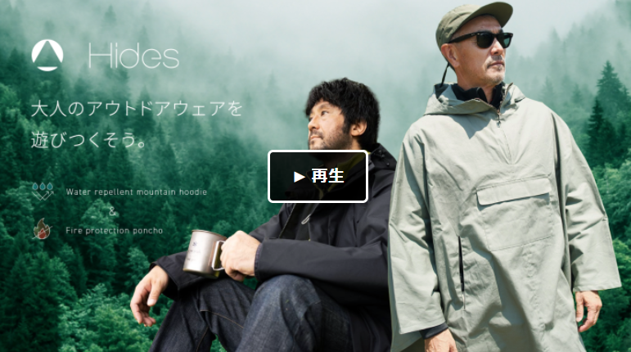 | 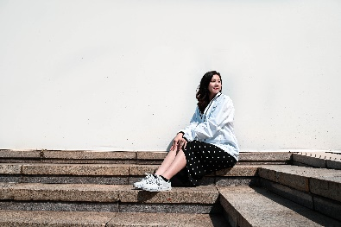 | 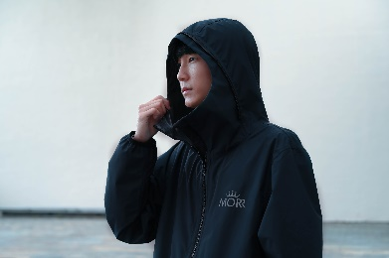 | 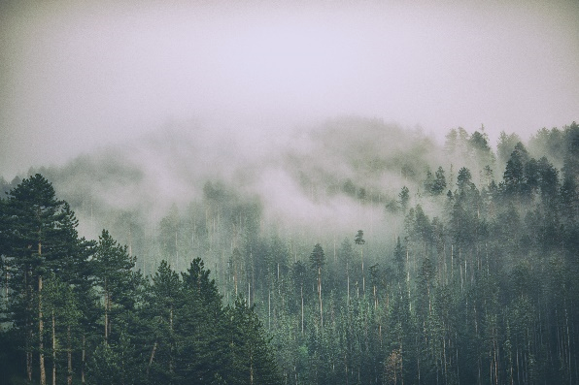 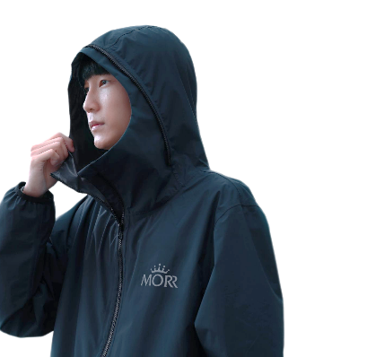 | モデル写真2枚を背景に合成する。 背景の森写真中の木の色を少し明るくしていただく。 | 比率1:1 & 16:9, できるだけ大きく | モデルを全体の左側に設置、コピーを入れるスペースを残す。
2 | キャンプ ジャケット | 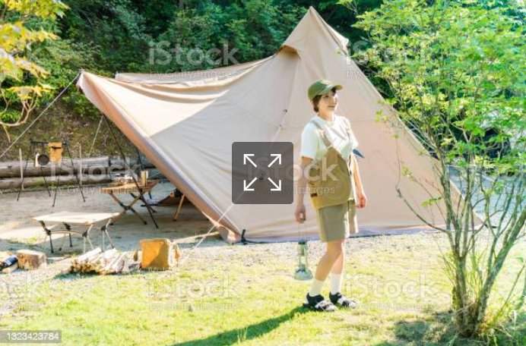 | 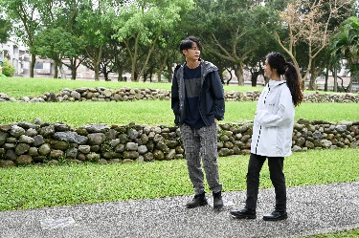 | n/a | 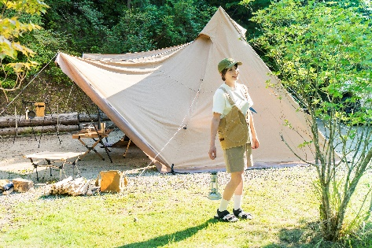 | 背景に元々いる女性を消してモデル写真1枚を背景に合成する。 モデル2人が写真の右側に立っている様子 | 比率1:1 & 16:9, できるだけ大きく | モデルを全体の左側に設置、コピーを入れるスペースを残す
3 | キャンプ ジャケット | 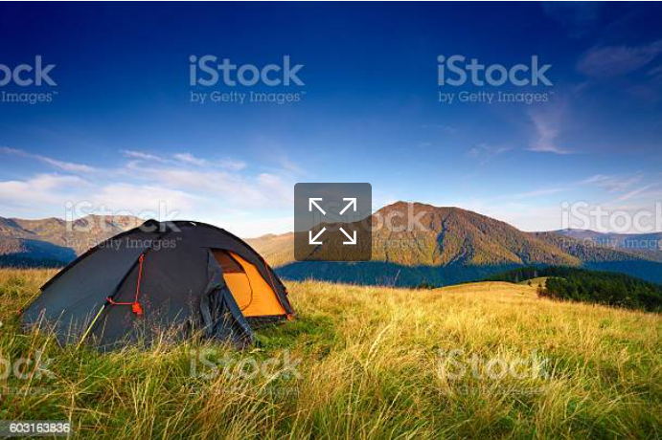 | 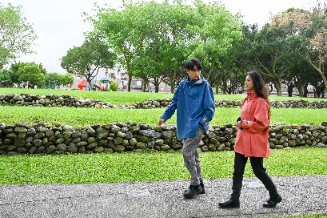 | n/a | 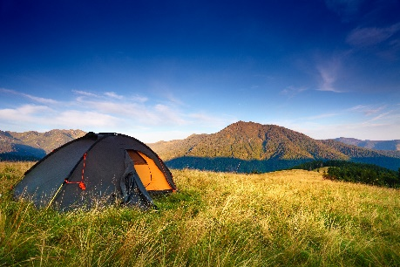 | モデル写真1枚を背景に合成する | 比率1:1 & 16:9, できるだけ大きく | モデルを全体の左側に設置、コピーを入れるスペースを残す
4 | ハイキング | 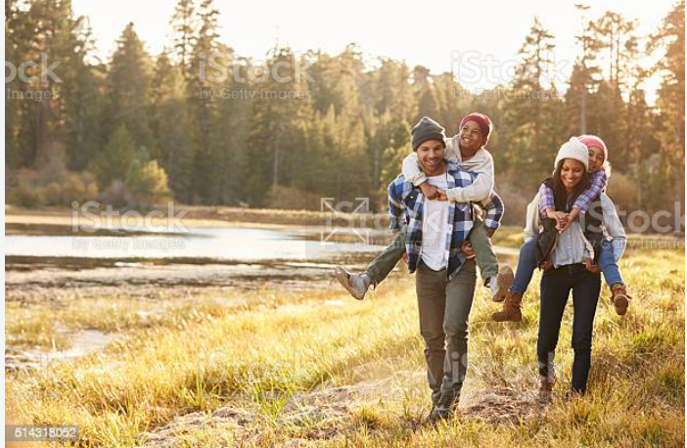 | 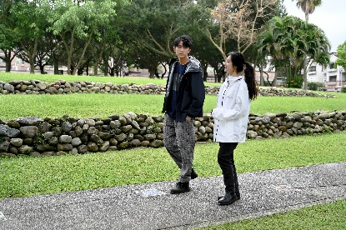 | n/a | 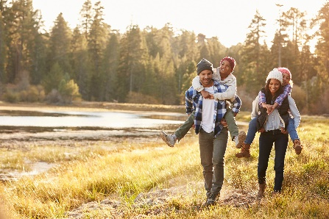 | 背景に元々いる家族を消してモデル写真1枚を背景に合成する。 | 比率1:1 & 16:9, できるだけ大きく | モデルを写真全体の左側に設置、コピーを入れるスペースを残す
5 | 雨の日撮影 | 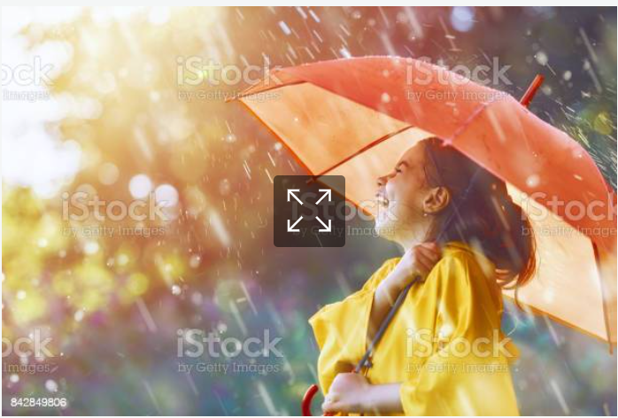 | 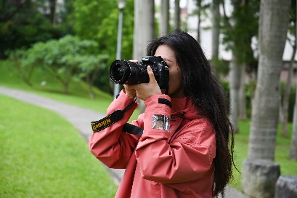 | n/a |  | 背景の女性と傘を消してモデル写真1枚を背景に合成する。 | 比率1:1 & 16:9, できるだけ大きく | モデルを写真全体の左側に設置、コピーを入れるスペースを残す
6 | 雨の日撮影 | 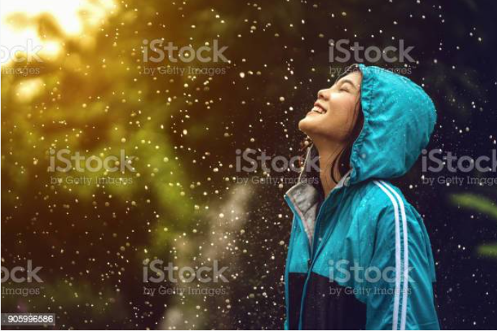 | 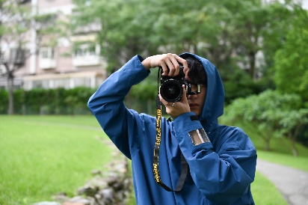 | n/a |  | 背景の女性を消してモデル写真1枚を背景に合成する。 | 比率1:1 & 16:9, できるだけ大きく | モデルを写真全体の左側に設置、コピーを入れるスペースを残す
7 | トラベルジャケット | 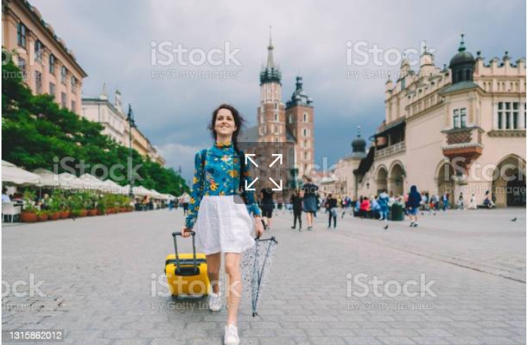 | 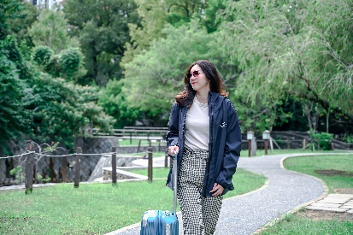 | n/a | 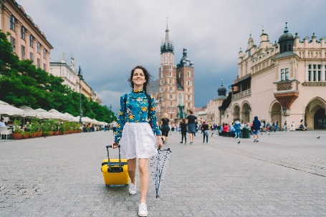 | 背景の女性を消してモデル写真1枚を背景に合成する。 | 比率1:1 & 16:9, できるだけ大きく

